tulos
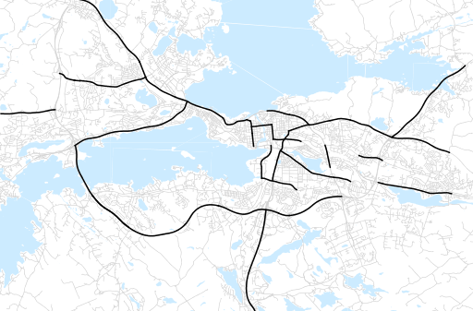
Otsikko | Syksy 2020
Tilasto | liikennesuorite
Laskenta-aineisto | Kuukauden konstruoitu keskivuorokausiliikenne
Laskentajakso | 09.20 - 11.20
Viikonpäivät
Aikaväli
Vertailujakso

 | Syksy 2019 | Kesä 2020 | Syksy 2020 | Muutos ed. vuoteen | Muutos ed. kauteen
Liikennesuorite | 2,131,207 | 2,100,408 | 2,045,236

Määrät kausittain

